Instruções
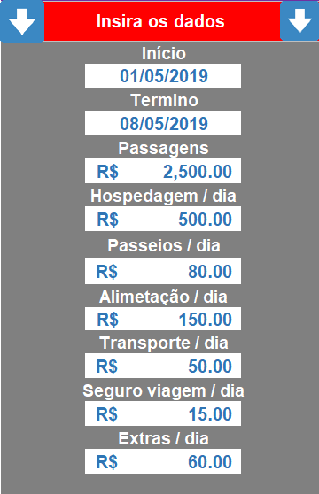
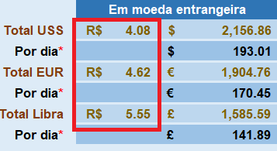
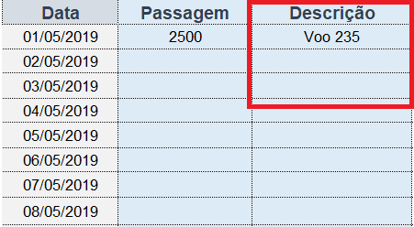
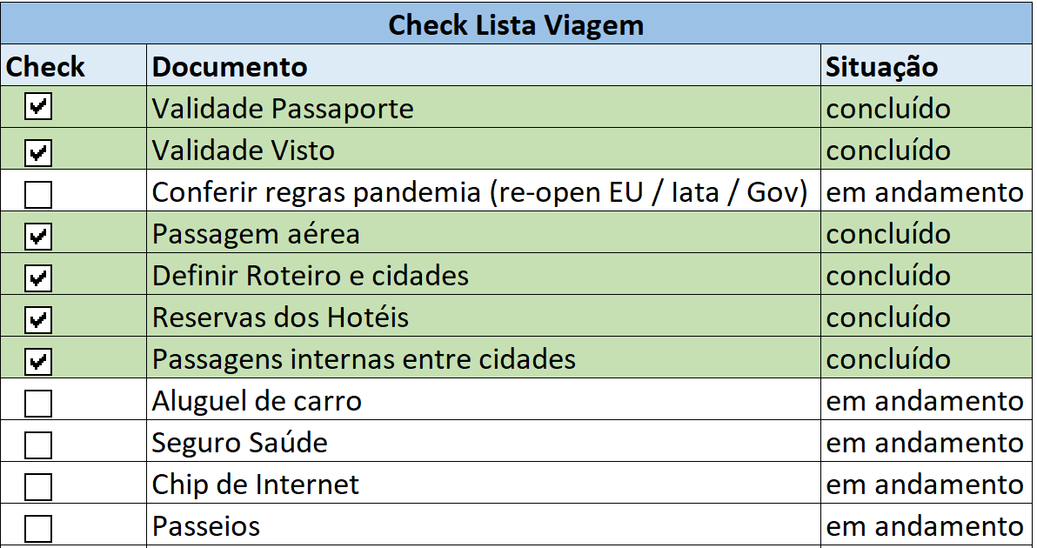
1º passo | 2º passo | 3º passo | 4º passo | 5º passo | 6º passo

Atualize esta parte da planilha | Atualize a cotação das moedas (se for viagem internacional) | Quando fizer as reservas, atualize os valores | Insira a descrição dos itens | Faça o Roteiro | Faça o Ckecklist

Orçamento viagem
Planejamento da viagem
Insira os dados |  | Gastos
 | Início: mm/dd/aaaa | Categorias |  |  | Data | Passagem | Descrição | Hospedagem | Descrição | Passeios | Descrição | Alimentação | Descrição | Transporte | Descrição | Seguro viagem | Descrição | Extras | Descrição
 | 2021-11-01 | Passagens | 25% | R$ 2,700.00 | 2021-11-01 | 2500 | Voo 123 | 300 | Hotel Paris inn | 150 | Torre Eifel | 150 | Jantar Montmartre | 40 | Metro | 15 | Reservado | 70 | Souvenirs
 | Termino: mm/dd/aaaa | Hospedagem | 25% | R$ 2,700.00 | 2021-11-02 |  |  | 200 |  | 150 |  | 150 |  | 40 |  | 15 |  | 70
 | 2021-11-11 | Passeios | 20% | R$ 2,140.00 | 2021-11-03 |  |  | 100 |  | 150 |  | 150 |  | 40 |  | 15 |  | 70
 | Passagens | Alimentação | 16% | R$ 1,650.00 | 2021-11-04 |  |  | 300 |  | 150 |  | 150 |  | 40 |  | 15 |  | 70
 | R$ 2,500.00 | Transporte | 4% | R$ 440.00 | 2021-11-05 | 200 | voo 456 | 300 | Hotel london inn | 220 | london eye | 150 |  | 40 |  | 15 |  | 70
 | Hospedagem / dia | Seguro viagem | 2% | R$ 200.00 | 2021-11-06 |  |  | 300 |  | 220 |  | 150 |  | 40 |  | 15 |  | 70
 | R$ 250.00 | Extras | 7% | R$ 770.00 | 2021-11-07 |  |  | 300 |  | 220 |  | 150 |  | 40 |  | 15 |  | 70
 | Passeios / dia | Total R$ |  | R$ 10,600.00 | 2021-11-08 |  |  | 300 |  | 220 |  | 150 |  | 40 |  | 15 |  | 70
 | R$ 150.00 | Por dia* |  | R$ 718.18 | 2021-11-09 |  |  | 300 |  | 220 |  | 150 |  | 40 |  | 15 |  | 70
 | Alimetação / dia | * os valores por dia não incluem o valor da passagem |  |  | 2021-11-10 |  |  | 300 |  | 220 |  | 150 |  | 40 |  | 15 |  | 70
 | R$ 150.00 |  | Em moeda entrangeira |  | 2021-11-11 |  |  |  |  | 220 |  | 150 |  | 40 |  | 15 |  | 70
 | Transporte / dia | Total USS | R$ 5.45 | $1,944.95
 | R$ 40.00 | Por dia* |  | $131.78
 | Seguro viagem / dia | Total EUR | R$ 6.50 | € 1,630.77
 | R$ 15.00 | Por dia* |  | € 110.49
 | Extras / dia | Total Libra | R$ 7.50 | £1,413.33
 | R$ 70.00 | Por dia* |  | £95.76
 |  | * os valores por dia não incluem o valor da passagem

 |  |  |  |  | Total | 2700 |  | 2700 |  | 2140 |  | 1650 |  | 440 |  | 165 |  | 770

Links

CLIQUE NOS BOTÕES PARA SER DIRECIONADO PARA A PÁGINA DE RESERVA | CLIQUE NA IMAGEM PARA ASSISTIR O VÍDEO | SITES ÚTEIS

HOSPEDAGEM

 |  | Regras Pandemia - Europa
 |  | Regras Pandemia - Mundo
 |  | Seguro Saúde Viagem
 |  | Reservas Hotéis
PASSAGENS
 |  | Pacotes Promocionais
 |  | Chip Internet
 |  | ALUGUEL CARRO
SEGURO VIAGEM
 |  | Blog - Vai com Bruno

 |  | Canal - Vai com Bruno
 |  | Instagram - Vai com Bruno

CHIP INTERNET

ALUGUEL DE CARRO

PACOTES PROMOCIONAIS

